1.BC ty trong FYP
 | BÁO CÁO PHÂN TÍCH FYP THEO CHỨC DANH GIỚI THIỆU BẢO HIỂM (NVGT)
FILTER:
 | Khu vực |  | Chi nhánh |  | Phòng giao dịch
 | Ngày số liệu:
 | Thời gian phát hành HĐBH: |  |  |  |  | Từ ngày…Đến ngày…
 | Thời gian phát sinh phí: |  |  |  |  | Từ ngày…Đến ngày…
KẾT QUẢ:

 | KHU VỰC | CN | CN/PGD | MÃ CN/PGD | Tổng |  |  |  |  | Bán hàng CN |  |  |  |  | Bán hàng DN |  |  |  |  | Nội nghiệp |  |  |  |  | Khác
 |  |  |  |  | Tổng SL Nhân sự | Tổng NVGT | FYP | BQ FYP/NVGT | Case size | Tỷ lệ giới thiệu | FYP | Tỷ trọng đóng góp FYP | BQ FYP/CBNV | Case size | Tỷ lệ giới thiệu | FYP | Tỷ trọng đóng góp FYP | BQ FYP/CBNV | Case size | Tỷ lệ giới thiệu | FYP | Tỷ trọng đóng góp FYP | BQ FYP/CBNV | Case size | Tỷ lệ giới thiệu | FYP | Tỷ trọng đóng góp FYP | BQ FYP/CBNV | Case size
 |  |  |  |  | 1 | 2 | 3 | 4 | 5 | 6 | 7 | 8 | 9 | 10 | 11 | 12 | 13 | 14 | 15 | 16 | 17 | 18 | 19 | 20 | 21 | 22 | 23 | 24 | 25
 | TỔNG 8 KV
 | KV BAC TRUNG BO
 | KV DONG NAM BO
 | KV DONG TP.HCM
 | KV MIEN BAC
 | KV NAM TRUNG BO - TAY NGUYEN
 | KV TAY NAM BO
 | KV TAY TP.HCM
 | KV TP.HA NOI
 | Mô tả:
 | Số liệu 8 dòng đầu là tổng 8 Khu vực, tiếp theo bên dưới là số liệu chi tiết từng ĐGD
 | 1: Đếm tổng số lượng nhân sự hiện hữu tại đơn vị
 | 2 = 1 - (trừ) lực lượng phụ trách bảo hiểm trực tiếp (CV.KDBH và CVBH kiêm nhiệm bảo hiểm)
 | 3: Tổng FYP của HĐBH có gắn MSNV NVGT (HĐBH có gắn MSNV NVGT được lấy từ Báo cáo thông tin HĐBH)
 | 4 = SL nhân sự "Bán hàng CN" có giới thiệu bảo hiểm/Tổng SL nhân sự chức danh "Bán hàng CN"
 | 5 = 3 / chia số lượng HĐBH
 | 6 “Tỷ lệ giới thiệu” = SL CBNV có giới thiệu HĐBH/chia Tổng SL CBNV của mỗi chức danh
 | “CBQL” gồm chức danh Phó PGD, TBP tại CN trở lên;
 | “Bán hàng CN” gồm chức danh CV.KHCN, CVTV, CV.KD thẻ, CV.KD tiền tệ, CV. KH chợ;
 | “Bán hàng DN” gồm chức danh CV.KHDN;
 | “Nội nghiệp” gồm GDV, Kế toán, Thủ quỹ, KSV;
 | Khác: gồm các chức danh tại Hội sở, các chức dành khác các chức danh trong 4 nhóm trên (Hành chánh, Bảo vệ, Tạp vụ, CV. Định giá, CV. Thẩm định, CV. TTQT, CV. Tín dụng tiêu dùng, NV kỹ thuật…).
 | Vẽ biểu đồ:
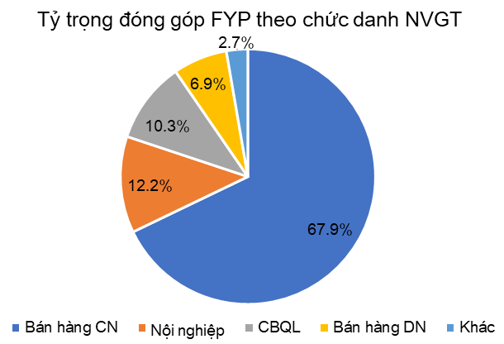
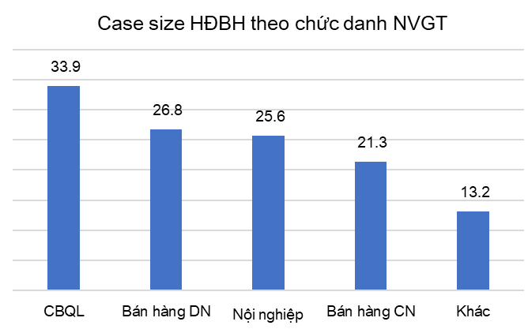

BÁO CÁO PHÂN TÍCH FYP THEO ĐỊNH KỲ ĐÓNG PHÍ
FILTER:
Thời gian phát hành HĐBH: |  | Từ……. Đến……

KẾT QUẢ:
 | KHU VỰC | CN | CN/PGD | MÃ CN/PGD | Tỷ lệ FYP theo theo Định kỳ đóng phí
 |  |  |  |  | Năm | Quý | Tháng
 | Toàn Ngân hàng |  |  |  | (1) | (2) | (3)
 | KV BAC TRUNG BO
 | KV DONG NAM BO
 | KV DONG TP.HCM
 | KV MIEN BAC
 | KV NAM TRUNG BO - TAY NGUYEN
 | KV TAY NAM BO
 | KV TAY TP.HCM
 | KV TP.HA NOI
 | Số liệu 8 dòng đầu là tổng 8 Khu vực, tiếp theo bên dưới là số liệu chi tiết từng ĐGD
 | (1): FYP của các HĐBH có định kỳ đóng phí Năm/chia Tổng FYP của HĐBH trong thời gian phát hành đã chọn, thể hiện giá trị %. Tương tự cho các định kỳ Quý/Tháng
BÁO CÁO PHÂN TÍCH FYP THEO SẢN PHẨM
FILTER:
Thời gian phát hành HĐBH: |  | Từ……. Đến……
KẾT QUẢ:
 | KHU VỰC | CN | CN/PGD | MÃ CN/PGD |  | Tỷ lệ FYP theo theo sản phẩm
 |  |  |  |  |  | ILP | UL | VE | MTL | K-Care
 |  |  |  |  |  | (An tâm đầu tư) | (An tâm hạnh phúc) | (Nâng bước tương lai) | (Đại gia an phúc)
 | Toàn Ngân hàng |  |  |  |  | (1) | (2) | (3) | (4) | (5)
 | KV BAC TRUNG BO
 | KV DONG NAM BO
 | KV DONG TP.HCM
 | KV MIEN BAC
 | KV NAM TRUNG BO - TAY NGUYEN
 | KV TAY NAM BO
 | KV TAY TP.HCM
 | KV TP.HA NOI
 | Số liệu 8 dòng đầu là tổng 8 Khu vực, tiếp theo bên dưới là số liệu chi tiết từng ĐGD
 | (1): FYP của sản phẩm ILP/chia Tổng FYP của HĐBH trong thời gian phát hành đã chọn, thể hiện giá trị %. Tương tự cho các sản phẩm khác
 | Nếu cập nhật thêm các sản phẩm mới, BC tự động cập nhật thêm cột

4.Case size
 | BÁO CÁO THEO DÕI ĐỘ LỚN HĐBH (CASE SIZE)
FILTER:
 | Khu vực |  | Chi nhánh |  | Phòng giao dịch
 | Ngày số liệu:
 | Thời gian phát hành HĐBH: | Từ ngày…Đến ngày…
 | Dữ liệu quá khứ | List chọn năm: 2018, 2019,2020, 2021…
KẾT QUẢ:
 | KHU VỰC | Case size (triệu đồng, Đã loại trừ HĐBH sản phẩm Kcare)
 |  | HĐBH phát hành 2018 | HĐBH phát hành 2019 | HĐBH phát hành 2020 | HĐBH phát hành 2021 | HĐBH phát hành trong thời gian BC
 |  |  |  |  |  | Tất cả loại ĐGD | CN | PGD loại 1-5 | PGD loại 6-10
 | Toàn ngân hàng
 | KV BAC TRUNG BO
 | KV DONG NAM BO
 | KV DONG TP.HCM
 | KV MIEN BAC
 | KV NAM TRUNG BO - TAY NGUYEN
 | KV TAY NAM BO
 | KV TAY TP.HCM
 | KV TP.HA NOI
 | Mô tả:
 | Số liệu 8 dòng đầu là tổng 8 Khu vực, tiếp theo bên dưới là số liệu chi tiết từng ĐGD
 | Đã có sẵn báo cáo Case size hiện tại trên MIS, cần điều chỉnh loại trừ sản phẩm Kcare, và đổi Loại ĐGD thành PGD loại 1-5, PGD loại 6-10 (hiện tại là PGD TN và PGD TC), đồng thời cập nhật thêm Case size các năm trước để user xem được xu hướng số liệu
 | Thêm biểu đồ để thể hiện sự tăng trưởng Case size qua các năm
Tăng trưởng Case size
 | Biểu đồ dạng cột: số liệu Case size các năm
 | Biểu đồ line: Tăng trưởng case size qua các năm
 | Ví dụ
 |  | Case size | Tăng trưởng so với năm trước
 | HĐBH phát hành 2018 | 19.3 | 0
 | HĐBH phát hành 2019 | 20.1 | 4.1%
 | HĐBH phát hành 2020 | 22.1 | 10.0%
 | HĐBH phát hành 2021 | 23.9 | 8.1%
 | HĐBH phát hành thời gian BC | 24.5 | 2.5%

